zad 1
Zaprezentowane zostały dane GUS dotyczące przeciętnego dochodu rozporządzalnego oraz przeciętnych miesięcznych wydatków na hotele i restauracje per capita (PLN) w latach 1999-2023

Rok | Przeciętny dochód rozporządzalny na 1 osobę w PLN [xi] | Przeciętne miesięczne wydatki na hotele i restaurance na 1 osobę w PLN [yi] | xi- x śr. | yi - y śr. | (xi- x śr.)^2 | (yi - y śr.)^2 | (xi- x śr.)(yi - y śr.) | ^yi(Wartości teoretyczne | yi-^yi | (yi-^yi)^2=(ei)^2
1999 | 560.43 | 7.43 | -712.79 | -25.01 | 508,063.88 | 625.62 | 17,828.49 | 5.81 | 1.62 | 2.63
2000 | 610.51 | 8.41 | -662.71 | -24.03 | 439,179.24 | 577.56 | 15,926.42 | 7.68 | 0.73 | 0.53
2001 | 644.48 | 8.48 | -628.74 | -23.96 | 395,308.96 | 574.20 | 15,066.02 | 8.95 | -0.47 | 0.22 | a) | b1= | 0.037364981519
2002 | 664.21 | 10.12 | -609.01 | -22.32 | 370,888.31 | 498.29 | 13,594.48 | 9.69 | 0.43 | 0.19 |  | b0= | -15.13129231
2003 | 711.96 | 11.71 | -561.26 | -20.73 | 315,008.30 | 429.83 | 11,636.18 | 11.47 | 0.24 | 0.06
2004 | 735.4 | 12.26 | -537.82 | -20.18 | 289,246.05 | 407.33 | 10,854.42 | 12.35 | -0.09 | 0.01 |  | oszacowana funkcja regresji y^= -15,13+0,037*xi
2005 | 761.46 | 12.80 | -511.76 | -19.64 | 261,894.20 | 385.82 | 10,052.12 | 13.32 | -0.52 | 0.27
2006 | 834.68 | 14.63 | -438.54 | -17.81 | 192,313.82 | 317.28 | 7,811.38 | 16.06 | -1.43 | 2.03 | b) | b1 wskazuje na występowanie funkcji rosnącej i oznacza że wzrost x o jednostke spowoduje średni wzrost y o 0,037 jednostki
2007 | 928.87 | 15.39 | -344.35 | -17.05 | 118,574.17 | 290.78 | 5,871.93 | 19.58 | -4.19 | 17.52
2008 | 1045.52 | 18.08 | -227.70 | -14.36 | 51,845.47 | 206.28 | 3,270.26 | 23.93 | -5.85 | 34.28 |  | wzrost przeciętnego dochodu rozporządzalnego o 1zł spowoduje wzrost przeciętnych miesięcznych wydatków na hotele i restauracje o 0,03 zł
2009 | 1114.49 | 20.72 | -158.73 | -11.72 | 25,193.94 | 137.41 | 1,860.65 | 26.51 | -5.79 | 33.54
2010 | 1192.82 | 22.93 | -80.40 | -9.51 | 6,463.52 | 90.49 | 764.76 | 29.44 | -6.51 | 42.36 |  | b1= | 0.037364981519 |  | b1 | b0
2011 | 1226.95 | 24.82 | -46.27 | -7.62 | 2,140.54 | 58.10 | 352.66 | 30.71 | -5.89 | 34.74 |  | b0= | -15.13129231 |  | 0.037364981519 | -15.13129231
2012 | 1278.43 | 29.25 | 5.21 | -3.19 | 27.19 | 10.19 | -16.65 | 32.64 | -3.39 | 11.47
2013 | 1299.07 | 30.64 | 25.85 | -1.80 | 668.43 | 3.25 | -46.60 | 33.41 | -2.77 | 7.66 |  |  |  |  | zaznaczyć dwie komórki i potem ctrl+shift+enter
2014 | 1340.44 | 45.09 | 67.22 | 12.65 | 4,519.07 | 159.96 | 850.22 | 34.95 | 10.14 | 102.73 |  | wyraz wolny na ogół nie posiada interpretacji ekonomicznej
2015 | 1386.16 | 45.36 | 112.94 | 12.92 | 12,756.35 | 166.86 | 1,458.97 | 36.66 | 8.70 | 75.65
Wartości empiryczne i teoretyczne wydatków na hotele i restauracje
2016 | 1474.56 | 49.31 | 201.34 | 16.87 | 40,539.41 | 284.52 | 3,396.19 | 39.97 | 9.34 | 87.32
2017 | 1598.13 | 53.69 | 324.91 | 21.25 | 105,569.11 | 451.46 | 6,903.64 | 44.58 | 9.11 | 82.94
2018 | 1693.46 | 58.90 | 420.24 | 26.46 | 176,605.02 | 700.00 | 11,118.65 | 48.14 | 10.76 | 115.67
2019 | 1819.14 | 61.41 | 545.92 | 28.97 | 298,033.01 | 839.12 | 15,814.11 | 52.84 | 8.57 | 73.43
2020 | 1919.21 | 46.48 | 645.99 | 14.04 | 417,308.25 | 197.05 | 9,068.21 | 56.58 | -10.10 | 102.01
2021 | 2061.93 | 54.13 | 788.71 | 21.69 | 622,069.77 | 470.35 | 17,105.31 | 61.91 | -7.78 | 60.57
2022 | 2249.79 | 68.50 | 976.57 | 36.06 | 953,696.78 | 1,300.15 | 35,212.91 | 68.93 | -0.43 | 0.19
2023 | 2678.3 | 80.52 | 1,405.08 | 48.08 | 1,974,261.05 | 2,311.46 | 67,553.07 | 84.94 | -4.42 | 19.57
SUMA | 31830.4 | 811.06 |  |  | 7,582,173.82 | 11,493.38 | 283,307.78 |  |  | 907.59
ŚREDNIA | 1273.22 | 32.44

Na podstawie danych:
a) oszacuj parametry strukturalne, a następnie zapisz równanie liniowej funkcji regresji
b) zinterpretuj współczynnik kierunkowy funkcji regresji. Wyznacz b0 i b1 przy zastosowaniu odpowiednich funkcji
c) oblicz wariancję odchyleń losowych, średni błąd szacunku oraz współczynnik zmienności losowej - zinterpretuj otrzymane wielkości
d) oblicz współczynnik determinacji i współczynnik zbieżności - zinerpretuj otrzymane wartości
e) wygeneruj za pomocą odpowiedniej funkcji tablicę ANOVA, a następnie zbadaj istotność statystyczną regresji (alfa=0,05)
f) wyznacz i zinterpretuj standardowe błędy szacunku parametrów strukturalnych
g) sprawdź odpowiednim testem czy otrzymane parametry strukturalne są istotne statystycznie (alfa=0,05)
h) wyznacz prognozowaną kwotę wydatków na restauracje i hotele przy dochodzie rozporządzalnym wynoszącym 3000 zł
i) oblicz bezwzględny i względny błąd prognozy, oceń dopuszczalność prognozy i podaj przedział kształtowania się prognozy |  |  |  |  |  |  |  |  |  |  |  | c) | Se^2= | 39.46023092
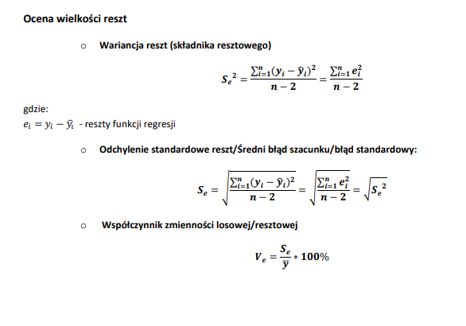
 |  |  |  |  |  |  |  |  |  |  |  |  |  | brak interpretacji

 |  |  |  |  |  |  |  |  |  |  |  |  | Se= | 6.2817378901
 |  |  |  |  |  |  |  |  |  |  |  | obliczając wartości teoretyczne(yt^) dla wydatków popełniamy średni błąd
 |  |  |  |  |  |  |  |  |  |  |  | względem wartości empirycznych czyli wartości (yt) wynoszący
 |  |  |  |  |  |  |  |  |  |  |  | +- 6,28zł

 |  |  |  |  |  |  |  |  |  |  |  |  | Ve= | 19.362741012

 |  |  |  |  |  |  |  |  |  |  |  |  | poziom zmienności dla reszty wynosi 19% |  |  |  | i przekracza
 |  |  |  |  |  |  |  |  |  |  |  |  | wartosć pożądaną czyli 10%

 |  |  |  |  |  |  |  |  |  |  | Se= | 6.2817378901

 |  |  |  |  |  |  |  |  |  |  |  | d) | R^2= | 0.92103405004
 |  |  |  |  |  |  |  |  |  |  |  |  | fi^2= | 0.078965949964
 |  |  |  |  |  |  |  |  |  |  | zmiennośc zjawiska (wydatki na restauracjie i hotele )została wyjaśniona przez funkcję regresji w 92%
 |  |  |  |  |  |  |  |  |  |  | zmiennośc zjawiska (wydatki na restauracjie i hotele ) nie została wyjaśniona przez funkcję regresji w 8%
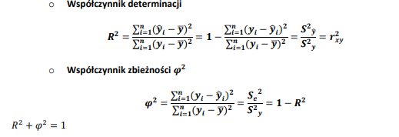
 |  |  |  |  |  |  |  |  |  |  |  |  | R^2= | 0.92103405004

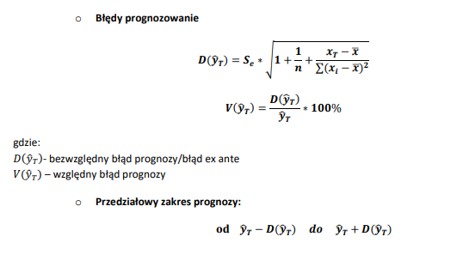
 |  |  |  |  |  |  |  |  |  |  | gdy R^2 wynosi więcej niż 0,9 oraz fi^2 wynosi mniej niż 0,1 to oznacza
 |  |  |  |  |  |  |  |  |  |  | że funkcja regresji jest dobrze dopasowana do danych

 |  |  |  |  |  |  |  |  |  |  |  | h) xT*= | 3000

 |  |  |  |  |  |  |  |  |  |  |  | Yt= | 96.963652248
 |  |  |  |  |  |  |  |  |  |  |  |  | Prognoza punktowa - teoretyczny poziom wydatków na …
 |  |  |  |  |  |  |  |  |  |  |  |  | przy dochodzie wynoszącym 3000zł

 |  |  |  |  |  |  |  |  |  |  |  | i) | D(Yt)= | 6.4068421967
 |  |  |  |  |  |  |  |  |  |  |  |  | dla xT=3000 popełniamy błąd wynoszący +-6,4 zł
 |  |  |  |  |  |  |  |  |  |  |  |  | błąd wzgledny

PODSUMOWANIE - WYJŚCIE |  |  |  |  |  |  |  |  |  |  |  |  | V(yT)= | 7% | mniejsze niż 10%
 |  |  |  |  |  |  |  |  |  |  |  |  | uzyskana prognoza jest dopuszczalna
Statystyki regresji
Wielokrotność R | 0.95970518913 |  |  |  |  |  |  |  |  |  |  |  | Prognoza przedziałowa:
R kwadrat | 0.92103405004 | R^2 |  |  |  |  |  |  |  |  |  |  | od: | 90.556810051 | do: | 103.37049444
Dopasowany R kwadrat | 0.91760074786 |  |  |  |  |  |  |  |  |  | wartość empiryczna dla wydatków na hotele i … przy dochodzie = 3000zł powinna się zawierać w przedziale od 90,56zł do 103,37 zł
Błąd standardowy | 6.2817378901 | Se
Obserwacje | 25 | N

ANALIZA WARIANCJI
 | df | SS | MS | F | Istotność F
Regresja | 1 | 10585.790145 | 10585.790145 | 268.26477945 | 3.5751948194E-14
Resztkowy | 23 | 907.58531117 | 39.46023092
Razem | 24 | 11493.375456

 | Współczynniki | Błąd standardowy | t Stat | Wartość-p | Dolne 95% | Górne 95% | Dolne 95,0% | Górne 95,0%
Przecięcie | -15.13129231 | 3.1646579263 | -4.7813358229 | 8.0294348205E-05 | -21.677886014 | -8.5846986065 | -21.677886014 | -8.5846986065
Zmienna X 1 | 0.037364981519 | 0.0022813028493 | 16.378790537 | 3.5751948194E-14 | 0.032645747018 | 0.04208421602 | 0.032645747018 | 0.04208421602

 | b0 | S(b0)
 | b1 | S(b1)

